Página de Instruções
Bem vindo ao Relatório de Resultados DEV2B!

O Objetivo desse documento é fornecer à você uma visão analítica do resultado da sua Clínica. Oferecento uma visão de Faturamento, Custos e Resultas que você vem tendo ao longo do Ano.

Para que a planilha funciona de forma adequada, por favor seguir o passo a passo descrito abaixo:

1-) Depois de realizar o Login no Agendart, clique na página de Financeiro > À Receber > Filtrar. Nesse Filtro, alterar a data para 01/01/2025 até o dia de hoje e em seguida clique em "Aplicar" conforme Imagem abaixo
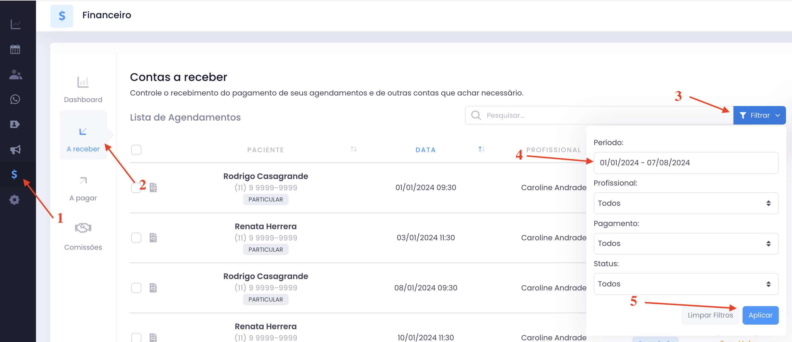

2-) O próximo passo é exportar o arquivo para Excel. Para isso desça a tela até aparecer o botão "Exportar" que vai estar localizado na parte debaixo da tabela. Clique no botão e escolha a opção "Exportar Excel"
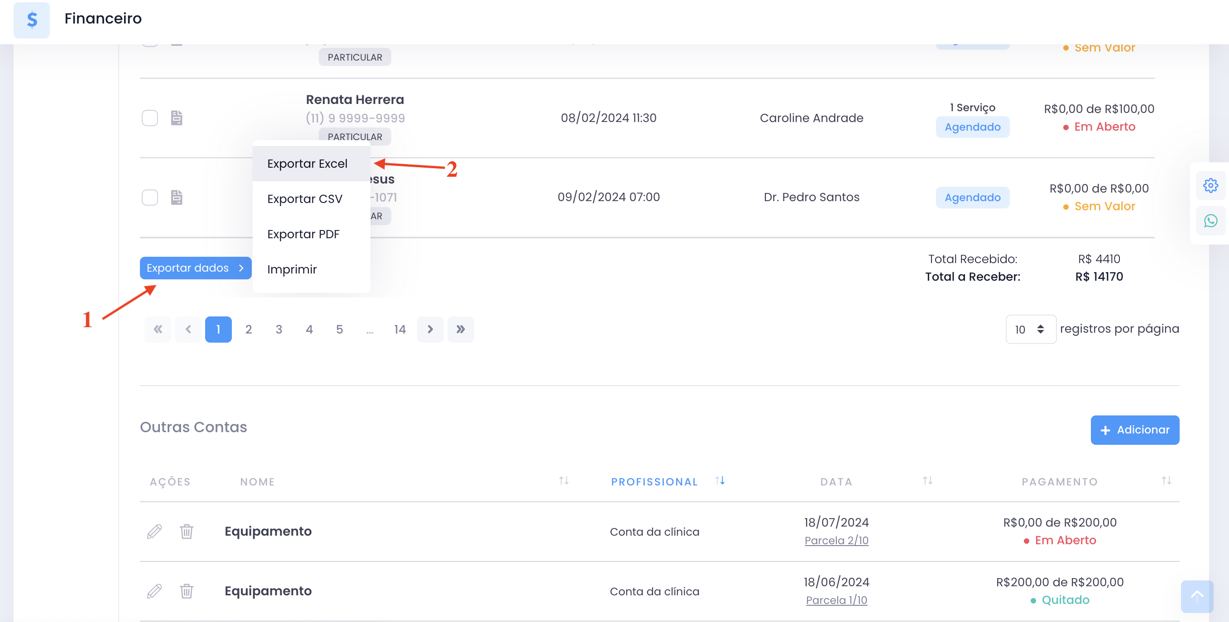

3-) Agora você deve abrir o arquivo que foi exportado para seu computador. Com ele aberto, selecione as colunas de A:A até U:U e copie e cole neste aquivo na célula A1 na aba "Atendimentos à Receber"
4-) Agora vamos precisar Exportar o Arquivo de Mensalidades. Ele fica na na terceira aba da página de Financeiro. Também selecione no filtro, as datas do dia 01/01/2025 até hoje. E em seguida realize a exportação de dados para o excel no mesmo padrão da etapa anterior
5-) Agora vamos abrir esse novo arquivo que foi exportado para o seu computador. Com ele aberto, selecione as colunas A:A até H:H e cole na célula A1 na aba "Outras Contas à Receber"
Primeira Parte concluída! Agora a planilha já esta registrando todos os faturamentos da Clínica! Agora A segunda parte é registrar os Custos que a Clínica teve.
6-) Clique na página de Financeiro > À Pagar > Filtrar. Nesse Filtro, alterar a data para 01/01/2024 até o dia de hoje e em seguida clique em "Aplicar" conforme Imagem abaixo
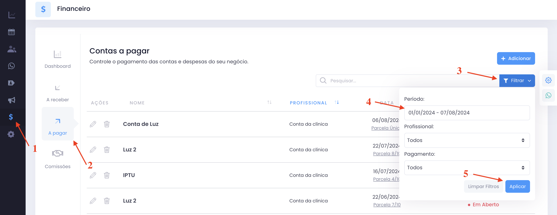

7-) Agora vamos precisar Exportar o Arquivo de Contas A Pagar. Ele fica na mesma página do Agendart que você está agora, só que bem no final dela. Desça toda a página e você vai encontar outro botão "Exportar Dados". Assim como anteriormente, selecione a opção "Exportar Excel"
8-) Agora vamos abrir esse novo arquivo que foi exportado para o seu computador. Com ele aberto, selecione as colunas A:A até G:G e cole na célula A1 na aba "Contas à Pagar"
9-) Agora, se quiser realizar uma análise de algum profissional específico da Clínica, é possível fazer na Aba "Resultado Profissional" Basta escrever o nome do profissional igual ao cadastrado no Agendart na Célula B3.

Resultado Clinica
Resultados da Clinica

 | Acumulado no Ano | Jan-25 | Feb-25 | Mar-25 | Apr-25 | May-25 | Jun-25 | Jul-25 | Aug-25 | Sep-25 | Oct-25 | Nov-25 | Dec-25
Faturamento | 0.00 | 0.00 | 0.00 | 0.00 | 0.00 | 0.00 | 0.00 | 0.00 | 0.00 | 0.00 | 0.00 | 0.00 | 0.00
Recebimento Pacientes | 0.00 | 0.00 | 0.00 | 0.00 | 0.00 | 0.00 | 0.00 | 0.00 | 0.00 | 0.00 | 0.00 | 0.00 | 0.00
Outros Recebimentos | 0.00 | 0.00 | 0.00 | 0.00 | 0.00 | 0.00 | 0.00 | 0.00 | 0.00 | 0.00 | 0.00 | 0.00 | 0.00
Total Custos | 0.00 | 0.00 | 0.00 | 0.00 | 0.00 | 0.00 | 0.00 | 0.00 | 0.00 | 0.00 | 0.00 | 0.00 | 0.00
Custos | 0.00 | 0.00 | 0.00 | 0.00 | 0.00 | 0.00 | 0.00 | 0.00 | 0.00 | 0.00 | 0.00 | 0.00 | 0.00
Comissões | 0.00 | 0.00 | 0.00 | 0.00 | 0.00 | 0.00 | 0.00 | 0.00 | 0.00 | 0.00 | 0.00 | 0.00 | 0.00
Lucro Líquido | 0.00 | 0.00 | 0.00 | 0.00 | 0.00 | 0.00 | 0.00 | 0.00 | 0.00 | 0.00 | 0.00 | 0.00 | 0.00

Fluxo De Caixa |  | 0.00 | 0.00 | 0.00 | 0.00 | 0.00 | 0.00 | 0.00 | 0.00 | 0.00 | 0.00 | 0.00 | 0.00
Caixa Inicial | 0.00

Resultados em Aberto

 | Acumulado no Ano | Jan-24 | Feb-24 | Mar-24 | Apr-24 | May-24 | Jun-24 | Jul-24 | Aug-24 | Sep-24 | Oct-24 | Nov-24 | Dec-24
Faturamento em Aberto | 0.00 | 0.00 | 0.00 | 0.00 | 0.00 | 0.00 | 0.00 | 0.00 | 0.00 | 0.00 | 0.00 | 0.00 | 0.00
Recebimento Pacientes | 0.00 | 0.00 | 0.00 | 0.00 | 0.00 | 0.00 | 0.00 | 0.00 | 0.00 | 0.00 | 0.00 | 0.00 | 0.00
Outros Recebimentos | 0.00 | 0.00 | 0.00 | 0.00 | 0.00 | 0.00 | 0.00 | 0.00 | 0.00 | 0.00 | 0.00 | 0.00 | 0.00
Custos em Aberto | 0.00 | 0.00 | 0.00 | 0.00 | 0.00 | 0.00 | 0.00 | 0.00 | 0.00 | 0.00 | 0.00 | 0.00 | 0.00
Custos | 0.00 | 0.00 | 0.00 | 0.00 | 0.00 | 0.00 | 0.00 | 0.00 | 0.00 | 0.00 | 0.00 | 0.00 | 0.00
Comissões | 0.00 | 0.00 | 0.00 | 0.00 | 0.00 | 0.00 | 0.00 | 0.00 | 0.00 | 0.00 | 0.00 | 0.00 | 0.00
Lucro em Aberto | 0.00 | 0.00 | 0.00 | 0.00 | 0.00 | 0.00 | 0.00 | 0.00 | 0.00 | 0.00 | 0.00 | 0.00 | 0.00
Resultados Clínica

